Bild
Berechnung der Leckage an einer einfachen Druckölzuführung
entsprechend der in der Skizze dargestellten Ausführung

Calculation of the leakage of a simply oil supply in a rotary system
corresponding to the embodiment illustrated in the sketch

Die Grundlagen der Berechnung sind zu finden in der pdf-Datei http://www.jbladt.de/technik/maschinenelemente-machine-elements/
The basics of calculation can be found in the pdf-file http://www.jbladt.de/technik/maschinenelemente-machine-elements/
http://www.jbladt.de/technik/maschinenelemente-machine-elements/
 | OZ_web_01.pdf

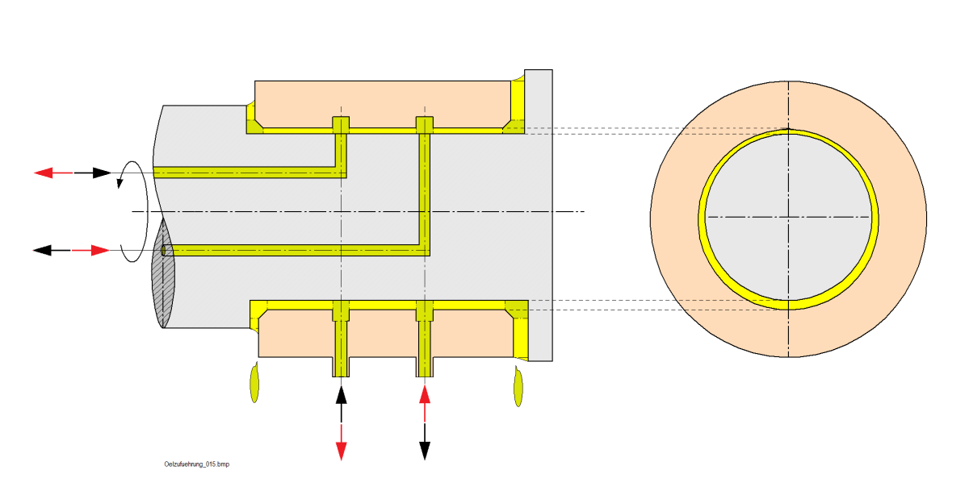

the Calculation is under Construction

calc-germ.
Ermittlung der Axialspalte, der Leckage und der Reibleistung einer einfachen Ölzuführung
Calculation of the axial gaps, the leakage and the friction power of a simply oil supply

 |  |  | Seite
INPUT nur physikalisch-technisch sinnvolle Daten führen zum Ergebnis |  |  | L Links Left | R Rechts Right | Bedingung / condition
Länge an der seitlichen Teile | l | mm | 20.00 | 20.00 | lL> 0
Außenradius an den Seiten | ra | mm | 40.00 | 40.00 | ra> ri
Innenradius an den Seiten | ri | mm | 26.00 | 26.00 | rm ≤ ri< ra
 | .-. | .-. | .-. | .-.
Länge in des mittelen Abschnitts | lM | mm | 30.00 | 30.00 | lM > 0
Radius des rotierenden Innenteils | rm | mm | 24.00 | 24.00 | rm ≤ ri

axiles Spiel | sax | mm | 0.300 | 0.300 | sax > 0
Durchmesserspiel bzgl. Rotation | srad | mm | 0.100 | 0.100 | srad > 0
relative Exzentrizität | e | .-. | 0.500 | 0.500 | 0 > e > 1

Umgebungsdruck | pa | N/mm² [Mpa] | 0.00 | 0.00
Ölzuführungdruck (bezogen auf Umgebungsdruck) | pz | N/mm² [Mpa] | 10.0000 | 10.0000
mittlere dymaische Viskosität | h | N·s/mm² | 0.00000050 | 0.00000050 | 0,001·10-6 < h < 0,1·10-6 1 N·s/m² =1 Pa·s= 1 P=1000 cP
Winkelgeschwindigkeit | w | 1/s | 30.0 | 30.0 | ≥ 0
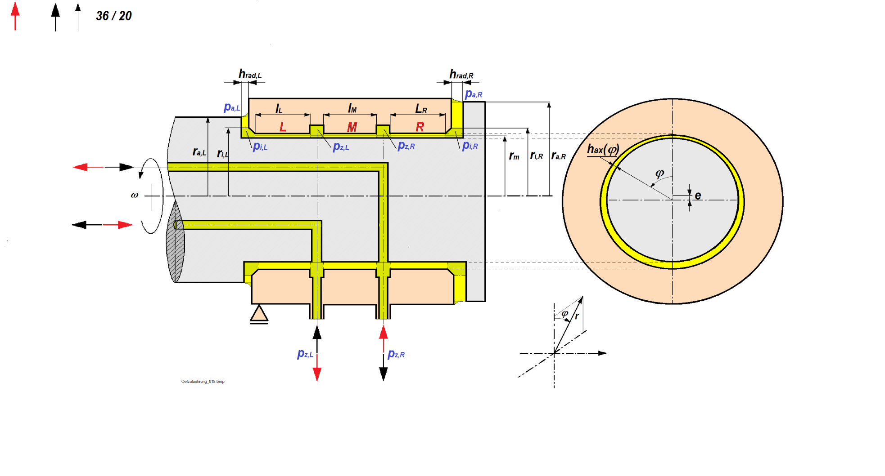
 |  |  |  |  | 1 … 100 cP
Konstanten für die Berechnung
zusammenfassende Größe | a | .-. | 0.0033 | 0.0033
zusammenfassende Größe | b | .-. | 0.0026 | 0.0026
zusammenfassende Größe | c | .-. | 1.5148 | 1.5148
zusammenfassende Größe | f | N | 21,237 | 21,237

zusammenfassende Größe | a |  | -1.5000
zusammenfassende Größe | b |  | 1.5000
zusammenfassende Größe | g |  | -0.5000
zusammenfassende Größe
zusammenfassende Größe | p |  | 0.2500
zusammenfassende Größe | q |  | 0.0000
zusammenfassende Größe | D |  | 0.0156 |  | D > 0
zusammenfassende Größe | u |  | 0.5000
zusammenfassende Größe | v |  | -0.5000

 |  | .-.
Dimensionsloser Axialspalt | h*ax | .-. | 0.5000 | 0.5000 | h*ax ≥ 0 , Σ h*ax=1
Axialspalt | hax | .-. | 0.15000 | 0.15000
Druck zwischen Axial- und Radialspalt | pi | N/mm² | 0.2565 | 0.2565

Volumenstrom in Richtung L und R (Leckage) | V | mm³/s | 2,104.444 | 2,104.444
 |  | l/min | 0.126 | 0.126
Volumenstrom zwischen den Zuführungen (Mitte) | V | mm³/s | 0.00 | 0.00
 |  | l/min³ | 0.000 | 0.000
Gesamt Volumenstrom | V | mm³/s | 2,104.44 | 2,104.44
 |  |  | 0.13 | 0.13
Gesamtleckage nach außen | V | mm³/s | 4,208.9
 |  | l/min | 0.253

Pumpenleistung zur Deckung des Leistungsverlustes | P | Nmm/s | 21,044 | 21,044
Pumpenleistung |  | kW=kN·m/s | 0.02104 | 0.02104
Zur Erwärmung führender Leistungverlust |  |  |  |  | Infolge axialer Durchsrömung und Rotation
Leistungsverlust L und R | P | N·mm²/s | 46,589 | 46,589
Leistungsverlust L und R |  | kN·m/s | 0.047 | 0.047
Leistungsverlust zwischen den Zuführungen | P | N·mm²/s | 23,452
Leistungsverlust zwischen den Zuführungen |  | kN·m/s | 0.02345
Gesamtleistungsverlust | P | N·mm²/s | 116,630
Gesamtverlustleistung |  | kW=N·m/s | 0.117

 | rL [mm] | pL(r ) [N/mm²] | rR [mm] | pR(r ) [N/mm²] | Axialdrücke in Abhändigkeit vom Radius
 | 26.0 | 0.2565 | 26.0 | 0.2565
 | 29.5 | 0.1813 | 29.5 | 0.1813
 | 33.0 | 0.1145 | 33.0 | 0.1145
 | 36.5 | 0.0545 | 36.5 | 0.0545
 | 40.0 | 0.0000 | 40.0 | 0.0000

calc-engl.
Ermittlung der Axialspalte, der Leckage und der Reibleistung einer einfachen Ölzuführung
Calculation of the axial gaps, the leakage and the friction power of a simply oil supply

 |  |  | Side
Input only physically technically meaningful data lead to a result |  |  | L Links Left | R Rechts Right | Bedingung / condition
length of side parts | l | mm | 20.0 | 10.0 | lL> 0
Outer radius at the sides | ra | mm | 50.0 | 30.0 | ra> ri
Inner radius at the sides | ri | mm | 26.0 | 26.0 | rm ≤ ri< ra
 | .-. | .-. | .-. | .-.
Length of the middle part | lM | mm | 30.00 | 30.00 | lM > 0
Radius of the rotating middle part | rm | mm | 24.00 | 24.00 | rm ≤ ri

Axial clearance | sax | mm | 0.300 | 0.300 | sax > 0
Diameter of the rotating part | srad | mm | 0.100 | 0.100 | srad > 0
relative Excentricity | e | .-. | 1.000 | 1.000 | 0 > e > 1

Ambiente pressure | pa | N/mm² [Mpa] | 0.00 | 0.00
Oil supply pressure (related to ambient pressure) | pz | N/mm² [Mpa] | 10.0000 | 5.0000
Mean dymamical viskosity | h | N·s/mm² | 0.00000050 | 0.00000050 | 0,001·10-6 < h < 0,1·10-6 1 N·s/m² =1 Pa·s= 1 P=1000 cP
Angular velocity | w | 1/s | 30.0 | 30.0 | ≥ 0

 |  |  |  |  | 1 … 100 cP
Konstanten für die Berechnung
zusammenfassende Größe | a | .-. | 0.0091 | 0.0040
zusammenfassende Größe | b | .-. | 0.0149 | 0.0007
zusammenfassende Größe | c | .-. | 2.8462 | 0.4793
zusammenfassende Größe | f | N | 21,237 | 10,619

zusammenfassende Größe | a |  | -2.8429
zusammenfassende Größe | b |  | 2.8429
zusammenfassende Größe | g |  | -0.9509
zusammenfassende Größe
zusammenfassende Größe | p |  | 0.0496
zusammenfassende Größe | q |  | 0.0206
zusammenfassende Größe | D |  | 0.0005 |  | D > 0
zusammenfassende Größe | u |  | 0.1406
zusammenfassende Größe | v |  | -0.3528

Results |  | .-.
Dimentionless axial gap Axialspalt | h*ax | .-. | 0.7355 | 0.2645 | h*ax ≥ 0 , Σ h*ax=1
Axial gap | hax | .-. | 0.22065 | 0.07935
Pressure between axial andRradial gap | pi | N/mm² | 0.2232 | 0.8841

Volume flow in directiong L and R (leakage) | V | mm³/s | 3,839.347 | 3,232.635
 |  | l/min | 0.230 | 0.194
Volume flow between the supplies (middle) | V | mm³/s | 1,309.00 | -1,309.00
 |  | l/min³ | 0.079 | -0.079
compleatevolumenflow | V | mm³/s | 5,148.34 | 1,923.64
 |  |  | 0.31 | 0.12
leakage outwards | V | mm³/s | 7,072.0
 |  | l/min | 0.424

Pump capacity to cover the power loss | P | Nmm/s | 38,393 | 16,163
pump power |  | kW=kN·m/s | 0.03839 | 0.01616
for heating leading power loss |  |  |  |  | due to axial flow and rotation
power loss at sides L and R | P | N·mm²/s | 72,586 | 27,125
Leistungsverlust L und R |  | kN·m/s | 0.073 | 0.027
Power loss between the supplies (middle) | P | N·mm²/s | 29,997
Power loss between the supplies (middle) |  | kN·m/s | 0.03000
Compelte power loss | P | N·mm²/s | 129,708
Complete power loss |  | kW=N·m/s | 0.130

Verlauf der Axialdrücke / Pressure at the sides | rL [mm] | pL(r ) [N/mm²] | rR [mm] | pR(r ) [N/mm²] | Axial pressure as a funktion of radius
 | 26.0 | 0.2232 | 26.0 | 0.8841
 | 32.0 | 0.1523 | 27.0 | 0.6509
 | 38.0 | 0.0937 | 28.0 | 0.4262
 | 44.0 | 0.0436 | 29.0 | 0.2094
 | 50.0 | 0.0000 | 30.0 | 0.0000
 | Verlauf der Axialdrücke

